Tabelle1
Aktiva |  |  |  |  | Passiva
Eröffnungsbilanz zum 1.1.20..
1.1. | Gebäude | 52,000.00 | 1.1. | Eigenkapital | 94,660.00
1.1. | Büroeinrichtung | 27,000.00 | 1.1. | Ust-Zahllast | 2,600.00
1.1. | HW-Vorrat | 39,500.00 | 1.1. | Bank | 22,000.00
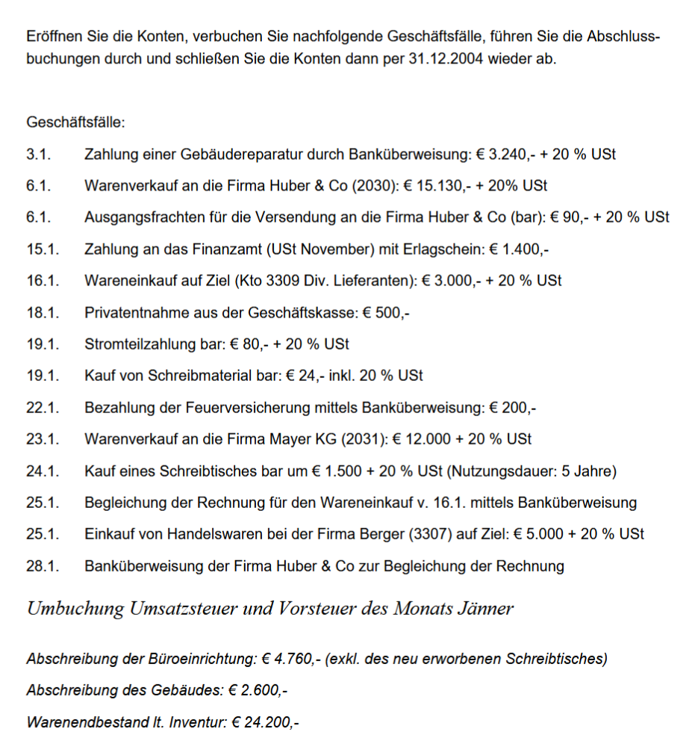
1.1. | Lieferforderungen | 8,140.00 | 1.1. | Lieferverbindlichkeiten | 12,460.00
1.1. | Kassa | 5,080.00
 |  | 131,720.00 |  |  | 131,720.00

Eröffnungsbilanzkonto

Handelsware
1.1. | EBK | 36,000.00

Kassa
1.1. | EBK | 4,000.00

Ust-Zahllast

Eigenkapital
 |  |  | 1.1. | EBK | 35,400.00

 |  |  |  |  |  | Erfolgskonto

 |  |  |  |  |  | Erfolgskonto

 |  |  |  |  |  | Erfolgskonto

Vorsteuer (VSt)

Umsatzsteuer (Ust)

GuV
31.1.
31.1.
31.1.

SBK
31.1.
31.1.

